フォロー機能
1. 社員同士のフォロー機能・フォローした社員の日報を一覧表示する機能

DB

table | column | 主キー |  | 必須 | 説明 | TODO
follows | id | ○ | 自動採番 | ○ | 紐付けを一意に識別するid | 対応概要 | ファイル | 対応内容 | 不明点
 | employee_id |  |  | ○ | 従業員のid（外部キー） | 新規追加 | Follow.java | followsテーブルのモデル追加 JPQLを追加（フォロワーの日報件数取得、フォロワー件数取得）
 | followed_employee_id |  |  | ○ | 従業員がフォローしている従業員のid | 修正 | JpaConst.java | テーブル、カラム追加、namedQueryのnameとquery追加
 | created_at |  |  | ○ |  | 修正 | ForwardConst.java | メニューに追加するタイムライン、フォロワー管理の遷移先を追加
 | updated_at |  |  | ○ |  | 修正 | persistence.xml | Follow.javaを管理対象に追加
 | delete_flag |  |  | ○ | データ量が多くなってしまうため廃止 | 修正 | MessageConst.java | フォロー完了後、フォロー済みのメッセージを追加 アンフォロー完了後、アンフォロー済みのメッセージを追加 | 既存のDB登録、更新メッセージを使うので削除
 |  |  |  |  |  | 修正 | AttributeConst.java | フォロワー画面に表示する項目を追加
 |  |  |  |  |  | 新規追加 | FollowView.java | フォロー情報について、画面の出力値を扱うViewモデル | 画面入力項目がないので不要

画面:日報詳細


作成者をフォローする
・日報作成者が自分以外でその作成者をフォロー済みの場合
アンフォローボタンを表示
ボタンクリック後、アンフォロー処理を行い、タイムライン画面へ遷移
・日報作成者が自分以外でその作成者を未フォローの場合
フォローボタンを表示
ボタンクリック後、フォロー処理を行い、タイムライン画面へ遷移
 |  |  |  |  |  | TODO
 |  |  |  |  |  | 対応概要 | ファイル | 対応内容 | 不明点
 |  |  |  |  |  | 修正 | src/main/webapp/WEB-INF/views/employees/show.jsp | 対象ユーザが自分以外でフォローしている場合、アンフォローリンクを表示 対象ユーザが自分以外でフォローしていない場合、フォローリンク表示。 フォローリンク：遷移先をfollowAction.javaのcreate()に設定する アンフォローリンク：遷移先をfollowAction.javaのdestroy()に設定する | ReportAction.javaでFollowServiceを使っていいのか不明 いろんな箇所での引数の役割、型変換がよくわかっていない
 |  |  |  |  |  | 新規追加 | FollowAction.java | ・対象ユーザをフォローしているかどうか判定するservice.isFollow()メソッドを呼び出し すでにフォローしていたらフラッシュメッセージにエラーメッセージをセットし、一覧画面へ遷移してエラーメッセージを表示 ・対象ユーザをフォローするcreate()メソッドを追加 ・対象ユーザをアンフォローするdestroy()メソッドを追加 ・フォロー・アンフォロー処理前にトークンをチェックする ・フォロー・アンフォロー処理後にtimeline.jspへフォワード
 |  |  |  |  |  | 新規追加 | FollowService.java | ・ログインユーザが対象の従業員をフォローしているかチェックするisFollow()メソッドを実装 ・フォローするcreate()メソッドを実装 ・アンフォローするdestroy()メソッドを実装 ・処理前にトークンをチェックする
 |  |  |  |  |  | 修正 | ReportAction.java | ・対象ユーザをフォローしているかチェックするFollowService.isFollow()メソッドを呼び出し、 リクエストスコープにセットする

画面:タイムライン
タイムライン
メニューにタイムラインを追加
クリック後、タイムラインページに遷移
タイトル表示
・フォローしているユーザの日報を一覧表示
（日付降順）
・詳細リンククリック後,詳細ページへ遷移
タイムライン
（全２件）
１
ページング

 |  |  |  |  |  | TODO
 |  |  |  |  |  | 対応概要 | ファイル | 対応内容
 |  |  |  |  |  | 新規追加 | timeline.jsp | ・テーブル形式でフォローした従業員の日報を表示（日付降順） ・ページング表示
 |  |  |  |  |  | 修正 | ReportAction.java | ・タイムラインを表示するshowTimeline()メソッドを追加
 |  |  |  |  |  | 修正 | app.jsp | ヘッダーにタイムラインを追加

画面:フォロー管理

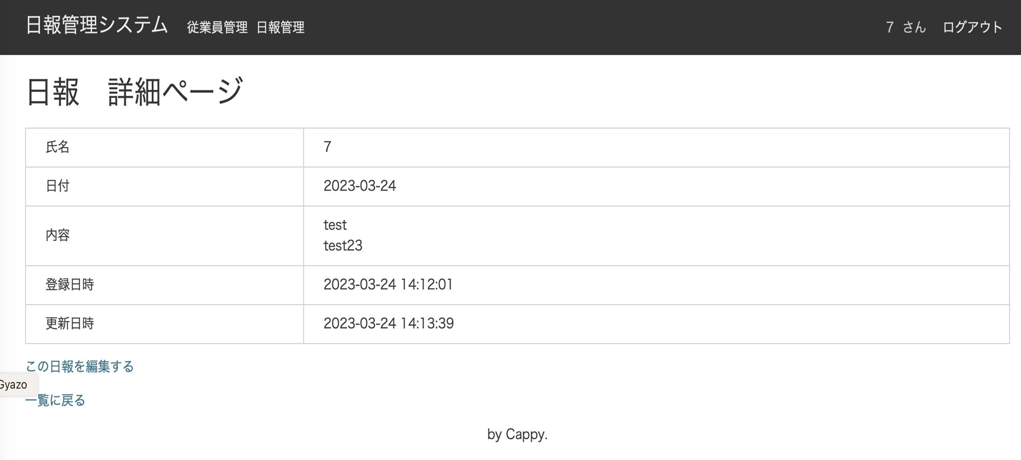
タイムライン
メニューにフォロワーを追加
フォロワークリック後、フォロワー一覧ページに遷移
タイトル表示
・フォローしている従業員を一覧表示
（ユーザid昇順）
・アンフォローリンククリック後、アンフォロー処理を行い、タイムラインページを再表示
フォロー管理
（全２件）
１
ページング
フォロー管理

 |  |  |  |  |  | TODO
 |  |  |  |  |  | 対応概要 | ファイル | 対応内容
 |  |  |  |  |  | 新規追加 | follows/index.jsp | ・テーブル形式でフォローしている従業員を表示（社員id昇順） ・アンフォローリンク表示（リンククリック後はfollowAction.destroy()呼び出し ） ・ページング表示
 |  |  |  |  |  | 新規追加 | FollowAction.java | ・フォローしている従業員を表示するindex()メソッドを追加
 |  |  |  |  |  | 修正 | app.jsp | ヘッダーにフォロワー管理を追加

日報承認機能
機能概要

課長や部長などの権限追加・および部下の日報を承認する機能

テーブル定義

テーブル：roles
column | 主キー | 型 | 必須 | 説明
id | ○ | int | ○ | 一意に識別するid（自動採番）
role_name |  | varchar(10) | ○ | 権限名
approver_flag |  | int | ○ | 1:承認権限あり 0:承認権限なし
created_at |  | datetime | ○ | 作成日時
updated_at |  | datetime | ○ | 更新日時
delete_flag |  | int | ○ | 削除フラグ

テーブル：emloyees
column | 主キー | 型 | 必須 | 説明
id | ○ | int | ○ | 一意に識別するid（自動採番）
admin_flag |  | int | ○ | 管理者フラグ(0:一般 1:管理者)
code |  | varchar(255) | ○ | 社員番号
name |  | varchar(255) | ○ | 社員名
position_code |  | int | ○ | 職位(0:一般社員 1:課長 2:部長) |  |  | 追加
password |  | varchar(64) | ○ | パスワード
created_at |  | datetime | ○ | 作成日時
updated_at |  | datetime | ○ | 更新日時

テーブル：departments
column | 主キー | 型 | 必須 | 説明
id | ○ | int | ○ | 一意に識別するid（自動採番）
name |  | varchar(255) | ○ | 部署名
created_at |  | datetime | ○ | 作成日時
updated_at |  | datetime | ○ | 更新日時

テーブル：emp_depts
column | 主キー | 型 | 必須 | 説明
id | ○ | int | ○ | 一意に識別するid（自動採番）
emp_id |  | int | ○ | 従業員id
dep_id |  | int | ○ | 部署id
created_at |  | datetime | ○ | 作成日時
updated_at |  | datetime | ○ | 更新日時
delete_flag |  | int | ○ | 削除フラグ

テーブル：emp_roles
column | 主キー | 型 | 必須 | 説明
id | ○ | int | ○ | 一意に識別するid（自動採番）
emp_id |  | int | ○ | 従業員id
role_id |  | int | ○ | 権限id
created_at |  | datetime | ○ | 作成日時
updated_at |  | datetime | ○ | 更新日時
delete_flag |  | int | ○ | 削除フラグ

テーブル：reports
column | 主キー | 型 | 必須 | 説明
id | ○ | int | ○ | 一意に識別するid（自動採番）
employee_id
title
content
report_date
created_at
updated_at
status |  |  |  | 承認状況 （0:未承認 1:課長承認済 2:部長承認済） |  |  | 追加

画面イメージ

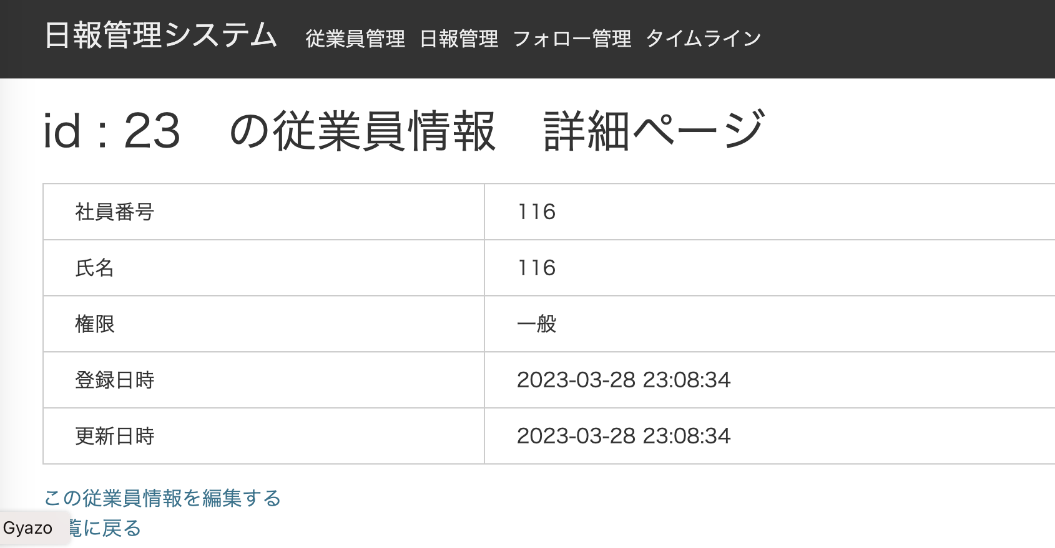
職位を追加する

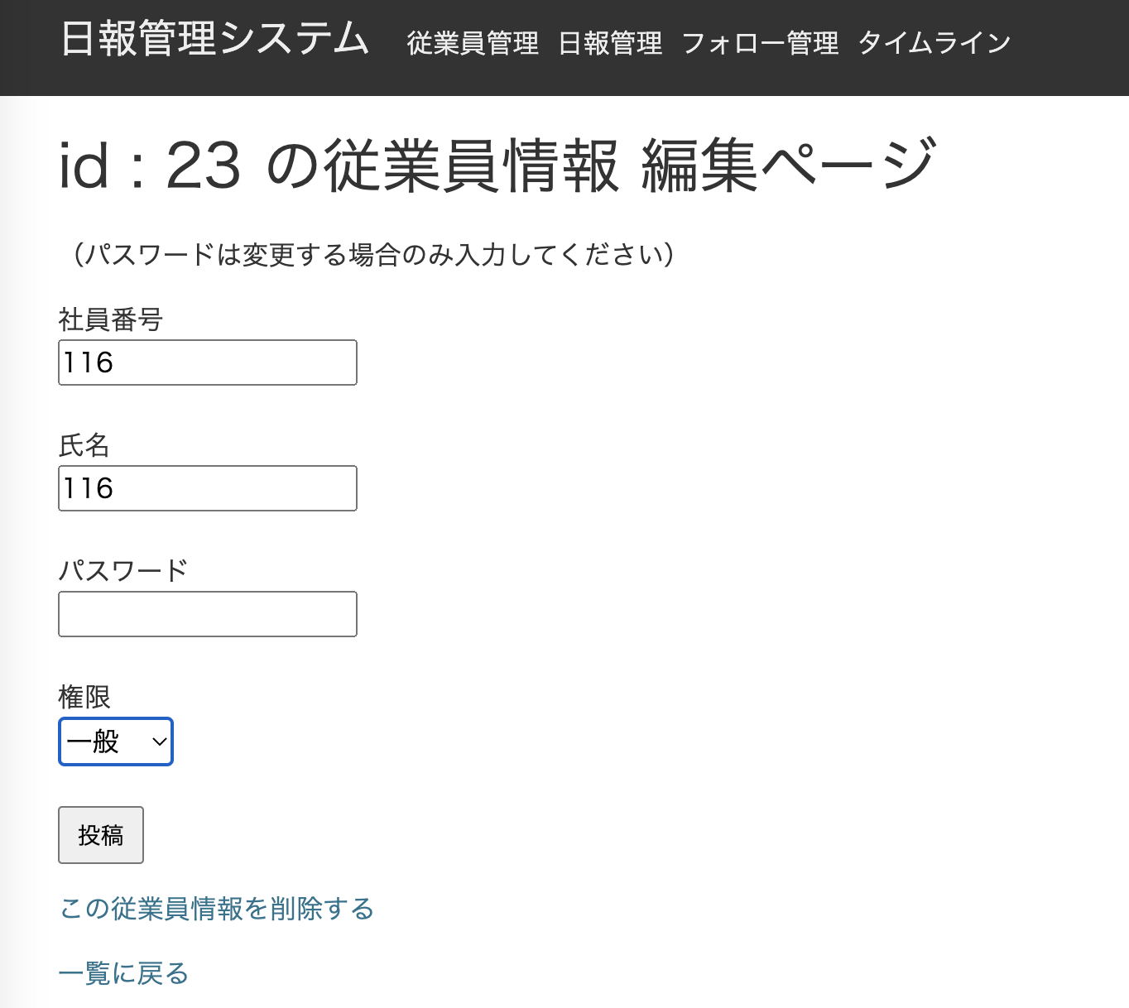
職位を選択可能にする
職位
一般社員

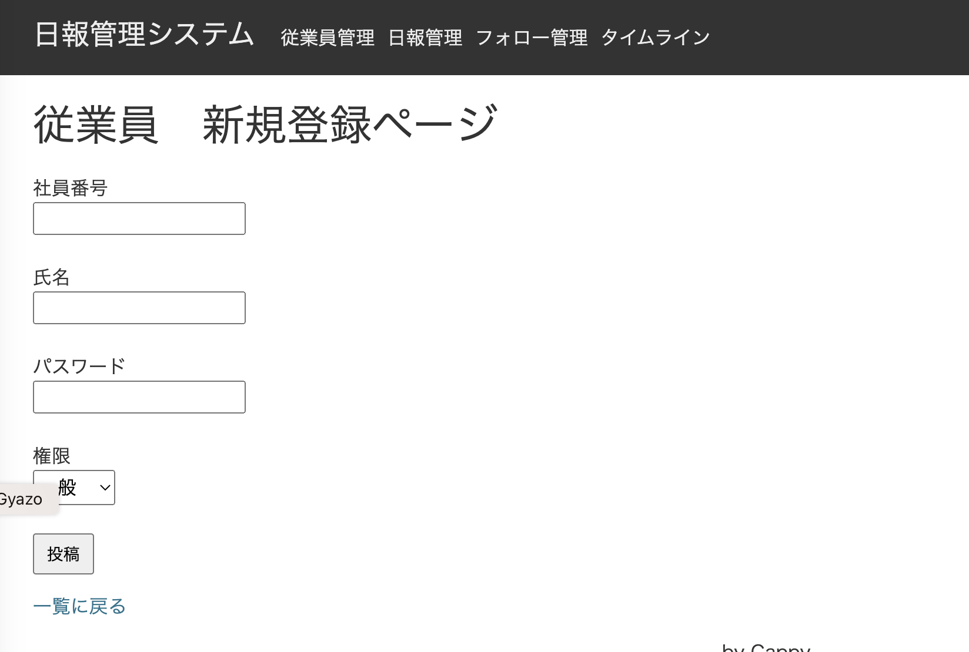
職位を選択可能にする
職位
一般社員

画面イメージ（日報承認）
承認状況を表示する
・ログインユーザの職位＝一般の場合
承認列は表示しない
・ログインユーザの職位＝課長の場合
承認状況が0:未承認の場合は承認列に承認ボタンを表示する
承認状況が0以外の場合は承認列に何も表示しない
・ログインユーザの職位＝部長の場合
承認欄は表示しない
承認状況が1:課長承認済みの場合は承認列に承認ボタンを表示する
承認状況が1以外の場合は承認列に何も表示しない

# | 画面 | 対応概要 |  |  | ファイル | メソッド | 対応内容
1 | 従業員詳細 | 職位を表示する |  |  | employees/show.jsp |  | 職位を表示できるように修正
2 |  |  |  |  | EmployeeAction.java | show() | 職位をjspに渡す
3 | 従業員編集 | 職位を選択可能にする |  |  | employees/_form.jsp |  | 職位を選択できるように修正
4 |  |  |  |  | EmployeeAction.java | edit() | 職位をjspに渡す
5 | 従業員登録 | 職位を選択可能にする |  |  | employees/new.jsp |  | 職位を選択できるように修正
6 |  |  |  |  | EmployeeAction.java | entryNew() | 職位をjspに渡す
7 | 共通 |  |  |  | Employee.java |  | 職位を追加する 職位を取得するJPQLを追加する
8 | 共通 |  |  |  | JpaConst.java |  | 職位関連項目を追加する
9 | 共通 |  |  |  | EmployeeConverter.java |  | 職位を追加する
10 | 共通 |  |  |  | EmployeeView.java |  | 職位を追加する
11 | 共通 |  |  |  | EmployeeService.java |  | 職位を追加する
12 | 共通 |  |  |  | app.jsp |  | 職位を表示できるように修正
13 | 日報一覧 | 承認状況を表示する ログインユーザの権限が一般以外の場合、担当部署の従業員の日報に承認ボタンを表示する |  |  | ReportAction.java | index() | 承認状況を追加
14 | 日報一覧 | 承認状況を表示する ログインユーザの権限が一般以外の場合、担当部署の従業員の日報に承認ボタンを表示する |  |  | reports/index.jsp |  | 承認状況を追加
15 | タイムライン | 承認状況を表示する ログインユーザの権限が一般以外の場合、担当部署の従業員の日報に承認ボタンを表示する |  |  | ReportAction.java | timeline() | 承認状況を追加
16 | タイムライン | 承認状況を表示する ログインユーザの権限が一般以外の場合、担当部署の従業員の日報に承認ボタンを表示する |  |  | reports/timeline.jsp |  | 承認状況を追加

画面遷移図
日報詳細画面
タイムライン
フォローリンククリック
アンフォローリンククリック

全画面
タイムラインリンククリック
フォロワー管理画面
フォロワー管理リンククリック

